Rękawica_NT_2palcowa_ochr_tk+sk
 |  |  |  |  | baza-nw.ciop.pl
Kalkulator naddatków wymiarowych wynikających stosowania środków ochrony rąk
Zagrożenia termiczne – niska temperatura
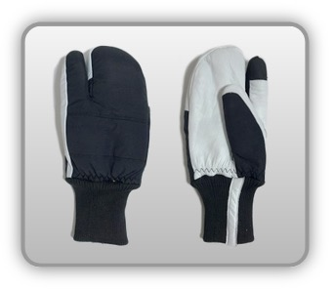 | Rękawica cechach ochronnych dwupalcowa (tkanina z warstwą izolacyjną, skóra zwierzęca)
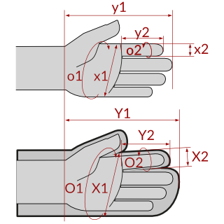

Kalkulator naddatków wymiarowych rękawicy cechach ochronnych dwupalcowej (tkanina z warstwą izolacyjną, skóra zwierzęca)
Typ NW | miara antropo­metryczna y1, x1, o1, y2, x2, o2 [cm] | wymiar całkowity Y1, X1, O1, Y2, X2, O2 [cm] |  | wymiar naddatku [cm] |  | przyrost względny [%]
 |  | min | max | min | max | min | max
NW długości ręki Y1 | 17.0 | 17.7 | 18.0 | 0.7 | 1.0 | 4.1 | 5.9
NW szerokości ręki X1 | 7.6 | 11.0 | 11.8 | 3.4 | 4.2 | 44.7 | 55.3
NW obwodu ręki O1 | 18.0 | 26.8 | 27.3 | 8.8 | 9.3 | 48.9 | 51.7
NW długości palców /palec nr 2 wskazujący Y2 | 6.5 | 8.0 | 8.5 | 1.5 | 2.0 | 23.1 | 30.8
NW szerokości palców /palec nr 2 wskazujący X2 | 1.6 | 2.8 | 3.2 | 1.2 | 1.6 | 75.0 | 100.0
NW obwodu palców /palec nr 2 wskazujący O2 | 6.0 | 9.5 | 9.7 | 3.5 | 3.7 | 58.3 | 61.7

Opracowano na podstawie wyników V etapu programu wieloletniego „Poprawa bezpieczeństwa i warunków pracy”, finansowanego w zakresie badań naukowych i prac rozwojowych ze środków Narodowego Centrum Badań i Rozwoju. Projekt I.PB.10: Opracowanie danych do nowego atlasu miar człowieka, związanych ze stosowaniem środków ochrony indywidualnej z uwzględnieniem wybranych parametrów widzenia. Koordynator programu: Centralny Instytut Ochrony Pracy – Państwowy Instytut Badawczy.

